2026BRM912-300km_Amagi 逆回り
2026BRM912西東京300km天城越え_逆回り キューシート v0.98 |  |  |  |  |  |  |  | 2026-08-26
（距離は目安です。あらかじめ使い慣れた地図でコースを確認してください。） R＝国道 K=県道 T=都道 S=信号 止=一旦停止
参考写真はキューシート下部に表示しています。 |  |  |  |  |  |  | RWG | https://ridewithgps.com/routes/55362859
No. | 総距離 | 区間 | 信号 一旦停止 | 交差点 の形 | 進行 方向 | 交差点名等（Sは信号あり） PCのOPEN/CLOSE | 路線名 | 備考
1 | 0.0 | 0.0 |  |  | 左 | スタート,芹沢公園北管理棟 | 市道 | 6:00-6:30 駐車場ゲートに車止めチェーンあり注意！③ 公園内は押し歩き,芝生内には入らない。公園を出て左方向へスタートする。
2 | 0.1 | 0.1 | S | ╋ | 左 | 名無しS | 市道 | 公園角
3 | 2.6 | 2.5 | 感S | ╋ | 左 | 名無しS | K51 | 感応信号 二輪車用押しボタンを押す。
4 | 6.2 | 3.5 | S | ╋ | 右 | [鶴松] S | 市道 | 左角にマクドナルド
5 | 6.2 | 0.1 |  | ╋ | 左 |  | 市道 | 正面に見える橋は渡らない。生活道路なので歩行者に十分注意
6 | 6.3 | 0.1 |  | Y | 斜め右 |  | 市道 | 道なりに進む
7 | 7.6 | 1.3 | 止 | ╋ | 右 |  | 市道
8 | 8.3 | 0.7 | S | ╋ | 右 | [あゆみ橋東]S | 市道
9 | 8.8 | 0.5 | S | ┳ | 左 | [あゆみ橋西入口]S | ​K601
10 | 9.0 | 0.1 | S | ╋ | 右 | [東町郵便局前]S | K40/K603
11 | 10.1 | 1.1 |  | Y | 斜め左 |  | K603 | 水引S横断した先を直ぐに斜め左方向へ
12 | 12.0 | 1.9 | S | ┳ | 右 | [船子洞門]S | R246 | 斜め右方向に曲がる
13 | 18.0 | 6.0 | S | ╋ | 左 | [板戸]S | K63 | 標示[大磯]
14 | 30.3 | 12.3 | S | ┳ | 右 | [国府新宿]S | R1 | 標示[沼津/小田原]
15 | 42.9 | 12.6 | S | ┳ | 左 | [小田原市民会館前]S | R1
16 | 43.1 | 0.3 | S | ┳ | 右 | [本町]S | R1
17 | 44.1 | 1.0 | S | ╋ | 左 | [早川口]S | R135 | 標示[熱海/​湯河原]
18 | 66.3 | 22.2 | S | ┫ | 左 | [東海岸町]S | R135 | 標示[伊東/三島]
19 | 67.0 | 0.6 | S | ┣ | 右 | 名無しS |  | 標示[伊東/三島],直進車に注意
20 | 67.1 | 0.1 |  | ┳ | 左 |  | R135 | 標示[下田/伊東]
21 | 67.6 | 0.6 |  | Y | 斜め左 | 錦ヶ浦トンネル迂回 | 側道/R135 | Hotel New Akao看板あり
22 | 68.4 | 0.8 |  | ┫ | 左 | 次のトンネルも迂回 | 側道/R135 | トンネル迂回,国道復帰直後の側道へ,標示[←錦ヶ浦]
23 | 70.3 | 1.9 |  | ┫ | 左 | 赤根トンネル迂回 | 側道/R135
24 | 75.4 | 5.1 | S | ┫ | 左 | [網代]S | 市道 | 網代トンネル迂回
25 | 75.6 | 0.2 |  | ╋ | 右 |  | 市道 | 車線は道なり,右折直後左側｢菓子舗間瀬｣本店あり
26 | 76.2 | 0.6 | 止 | ┳ | 左 | 国道復帰 | R135 | 立岩トンネル内歩道あり
27 | 84.4 | 8.2 | S | ┣ | 右 | [岩松]S |  | 横断歩道を渡る。順回りとの分岐点です。
28 | 87.2 | 2.8 | S | ┣ | 右 | [大川橋]S | K12 | 標示[伊豆市]
29 | 88.4 | 1.2 | S | ┫ | 左 | [広野一丁目]S | K12 | 標示[伊豆市]
30 | 92.0 | 3.6 | S | ┳ | 右 | [中伊豆BP入口]S | K12
31 | 97.5 | 5.5 | 止 | ┳ | 右 |  | K12
32 | 101.0 | 3.5 | S | ┫ | 左 | [冷川]Ｓ | K12/K59 | 表示[三島/冷川/伊豆スカイライン]
33 | 104.3 | 3.3 | S | ┫ | 左 | PC1 ローソン中伊豆八幡店 【open/close 9:04/12:56】 | K59 | レシート取得 PC1から森野酒店の前まで道路右側を押し歩きで進む。[八幡]S横断歩道を渡った所から再スタートする。
34 | 104.4 | 0.1 | S | ┣ | 右 | [八幡]S | 市道
35 | 105.1 | 0.7 |  | ╋ | 右 |  | K59
36 | 115.0 | 9.9 |  |  |  | 国士峠 | K59 | 参照①
37 | 119.9 | 4.9 | S | ┳ | 左 | [湯ヶ島宿]S | R414/K59/K14
38 | 128.8 | 8.9 |  |  |  | 新天城トンネル
39 | 144.6 | 15.8 | S | ┳ | 右 | [谷津]S | R135 | 標示[下田]
40 | 158.2 | 13.6 |  | Y | 斜め左 |  | 市道 | 分岐点を左前方へ進む 武ヶ浜バス停が目印
41 | 158.5 | 0.3 |  | ╋ | 左 |  | 市道 | みなと橋を渡りすぐ川沿いを左折,道狭し歩行者注意
42 | 159.0 | 0.5 |  | ┳ | 左 |  | 市道 | 左折直後に右側に｢昭和湯｣あり
43 | 159.1 | 0.1 | 止 | ╋ | 左 |  | K117
44 | 159.2 | 0.1 |  |  | 左側 | PC2 ペリー艦隊来航記念碑（胸像） 【open/close 10:41/16:36】 | K117 | ペリー艦隊来航記念碑②とブルベカードの氏名面を撮影,折り返し
45 | 159.6 | 0.4 |  | ┣ | 右 |  |  | 右折してすぐ左側に裁判所,その先左側に宝福寺あり
46 | 160.4 | 0.8 | S | ╋ | 右 | [中島橋]S | R135
47 | 197.7 | 37.3 | S | ╋ | 右側 | PC3 セブンイレブン伊東八幡野店 [中大見口]S 【open/close 11:49/19:12】 | R135 | 表示[小田原/熱海↑]、レシート取得 右側のセブンイレブンには交差点の横断歩道を渡る。
48 | 198.5 | 0.8 | S |  | 右 | [城ケ崎入口]S | K109 | 標示[城ヶ崎海岸駅→]
49 | 209.9 | 11.4 |  | ┣ | 右 |  | K109 | 川奈駅方面との分岐あり。川奈駅方面へは登らず、右折して漁港へ下る。
50 | 210.8 | 0.9 |  | ┫ | 左 |  | K109 | センターライン沿いに鋭角に曲がる
51 | 213.8 | 3.0 |  |  | 直進 |  | R135 | 標示[↖小田原・熱海]、R135方面から合流する車に注意する。
52 | 243.2 | 29.4 | S |  | 直進 | [吉浜橋]S | R135 | 右方向は自動車専用道（真鶴道路）
53 | 257.9 | 14.7 | S | ┣ | 右 | [早川口]S | R1 | 標示[横浜/平塚],2段階右折,右折後左側車線を進む
54 | 258.8 | 0.9 | S | ┫ | 直進 | [本町]S |  | S手前で歩道に上がり歩行者Sで直進.左矢印が先に出るので必ず歩道に上がる
55 | 259.5 | 0.7 | 止 | ┳ | 左
56 | 259.6 | 0.1 | S | ╋ | 右 | [新宿]S | R1
57 | 261.1 | 1.5 | S | ┳ | 左側 | PC4 セブンイレブン小田原東町5丁目店 【open/close 13:47/23:24】 | R1 | レシート取得
58 | 271.7 | 10.6 | S | ┫ | 左 | [国府新宿]S | K63 | 標示[伊勢原/小田原厚木道路]
59 | 284.0 | 12.3 | S | ╋ | 右 | [板戸]S | R246/K63 | 標示[渋谷/厚木]
60 | 289.4 | 5.4 |  | Y | 左 |  | K603 | 標示[厚木市街],左車線を使用して 県道603号 を進む
61 | 291.2 | 1.8 |  | Y | 左 | 分岐 |  | 斜め左方向へ進む,進行方向左側に｢オノヅカピーナッツ｣
62 | 291.8 | 0.6 | S | ┳ | 右 | 名無しS | K603
63 | 293.1 | 1.3 | S | ╋ | 左 | [東町郵便局前]S | K601
64 | 293.3 | 0.2 | S | ┣ | 右 | [あゆみ橋西入口]S | 市道
65 | 293.8 | 0.5 | S | ╋ | 左 | [あゆみ橋東]S | 市道
66 | 294.1 | 0.3 |  | Y | 右 |  | 市道 | 道なりに斜め右方向に進む
67 | 294.5 | 0.4 |  | ╋ | 左 |  | 市道
68 | 296.3 | 1.8 | 止 | ┳ | 左 |  | K46
69 | 299.4 | 3.1 | 感S | ╋ | 右 | 名無しS | 市道 | 感応信号 二輪車用押しボタンを押す。
70 | 301.0 | 1.6 |  |  | 右側 | ゴール ローソン座間栗原北店 【open/close 9/12（土）15:00/ 9/13（日） 2:00】 | 市道 | レシート取得のこと,レシート取得後は速やかにゴール受付へ, 夜間はセルフレジになる,どうしてもレシートを受け取れない場合は直接ゴール受付へ来てください。
71 | 301.9 | 0.9 | S | ╋ | 右 | 名無しS | 市道 | 公園角
72 | 302.0 | 0.1 |  | ┣ | 右側 | ゴール受付,芹沢公園北管理棟(軒下) |  | ※公園駐車場ゲートに車止めチェーンあり注意！進入は押し歩きで！③

 | 参照
 | ①国士峠 |  |  |  |  | ②ペリー艦隊来航記念碑 |  | ③
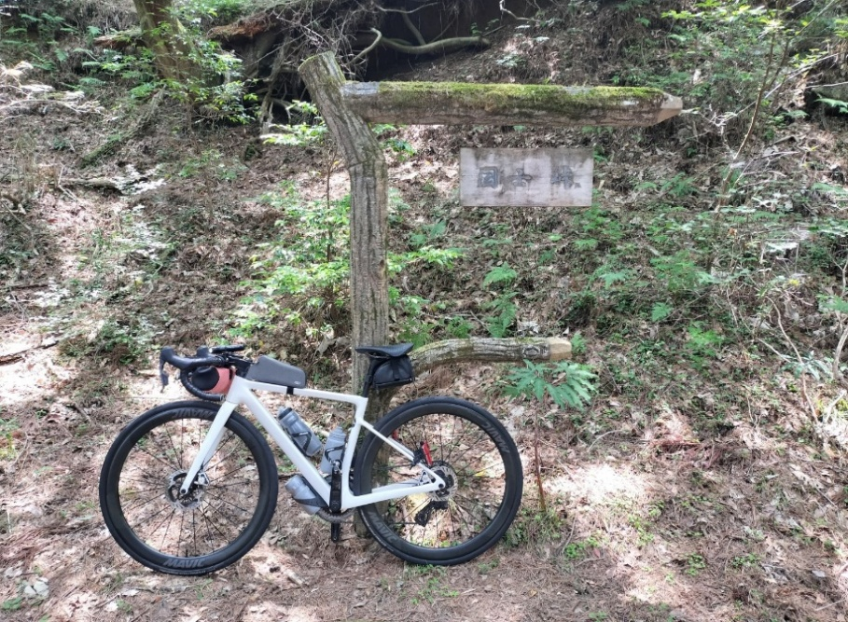
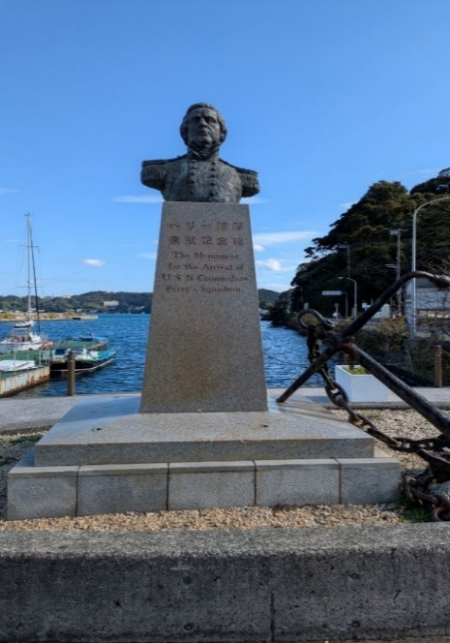
PC2：ペリー艦隊来航記念碑とブルベカードを一緒に撮影する
駐車場入り口に車止めチェーンあり。公園内は押し歩き！歩行者に注意。

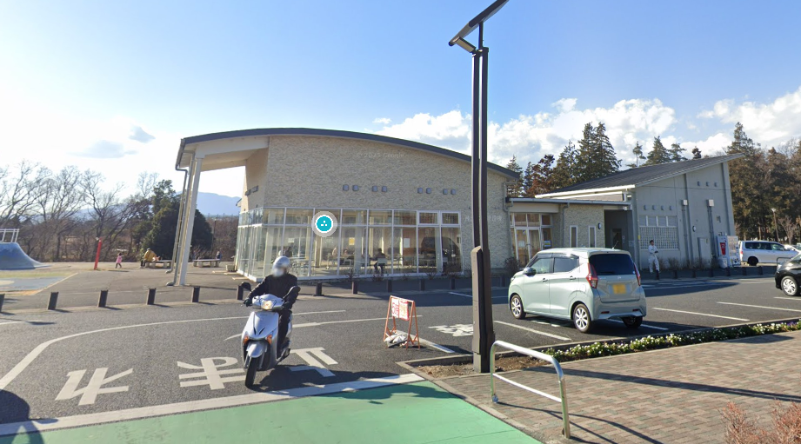
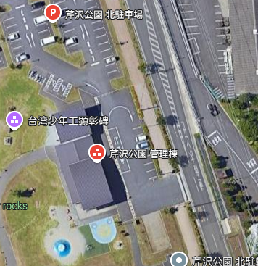
駐車場入り口に車止めチェーンあり。公園内は押し歩き！歩行者に注意。

